listing
1) ENGLISH ITEM NAME (ex : OOOO machine) | 2)中文名称 | 3) MANUFACTUROR (ex : OOO company) | 4) MODEL NO (ex : abc-123) | 5)Serial number | 6)CN hs code | 7)VN hs code | 8)Material | 9) VOLTAGE (ex : 220V) | 10) CAPACITY (ex :1200KW) | 11) Manufacture date (yyyy-mm-dd) | 12) ORIGIN | 13) NEW or USED | 14) PICTURE (BEFORE PACKING) | 15) PICTURE (NAME PLATE or label) | 16)Quantity | 17)cost(RMB 13%VAT) | 18)cost(USD) | 19)Total cost(USD) | 20)CARTON NO. | 21)CTN QTY | 22)G.W(KGS) | 23)N.W(KGS) | 24)Package Size(CM) | 25)Part size(CM) | 26)应用范围 | 27)是否带电源
Fixture template | 治具样板 | Techsen Electronics(ShenZhen)Co.,Ltd | VE-1 | VE-1F01 |  |  | 电木板 | / | / | 2025-10-13 | CHINA | NEW | 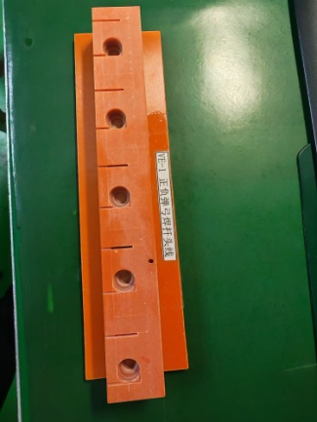 |  | 1 | 40 |  |  | X1(SAMPLE) | 1 | 1.6 | 0.24 | 25X18X15 | 20X5.5X3 | Assembly | NO
Fixture template | 治具样板 | Techsen Electronics(ShenZhen)Co.,Ltd | VE-1 | VE-1F02 |  |  | 电木板+铁 | / | / | 2025-10-13 | CHINA | NEW | 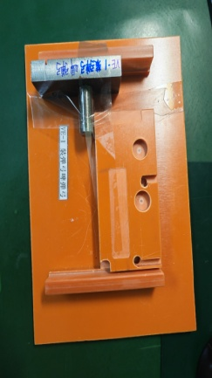 |  | 1 | 45 |  |  |  |  |  | 0.6 |  | 20X14X3.5 | Assembly | NO
Fixture template | 治具样板 | Techsen Electronics(ShenZhen)Co.,Ltd | VE-1 | VE-1F03 |  |  | 电木板+铁 | / | / | 2025-10-13 | CHINA | NEW |  |  | 1 | 50 |  |  |  |  |  | 0.45 |  | 20X14X4.2 | Assembly | NO

